Tiêu chí
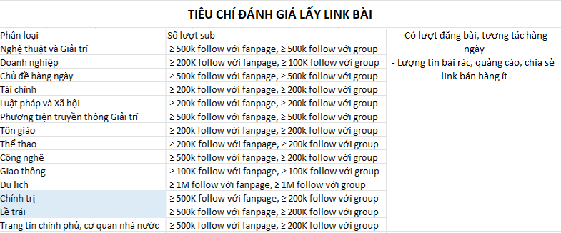
STT | Tên fanpage/group | Link facebook | Loại Group ( công khai/kín) | Phân loại | Số lượt sub | Số lượt like/1 bài viết ( ước lượng) | Số lượt share/1 bài viết ( ước lượng) | Số lượt comment/1 bài viết ( ước lượng) | Số tin bài đăng/ngày | Quản trị viên (đối với group fb)
1 | Bí Mật Showbiz Group | https://www.facebook.com/groups/1992548960760601 | Ngọc | Nghệ thuật và Giải trí | 1M
2 | Hội Review Công Ty Có Tâm! | https://www.facebook.com/groups/hoireviewcongtycotam |  | Doanh nghiệp | 668,5K
3 | Hóng Đường Phố | https://www.facebook.com/groups/1560847390961735 |  | Chủ đề hàng ngày | 835,7K
4 | Chứng Khoán Lướt Sóng Thần | https://www.facebook.com/groups/207745616086696 |  | Tài chính | 494,4K
5 | Cùng Hiểu Luật | https://www.facebook.com/groups/cunghieuluat | v | Luật pháp và Xã hội | 352,8K
6 | Beatvn | https://www.facebook.com/beatvn.network |  | Phương tiện truyền thông Giải trí | 2,2M follow
7 | Nhất Tâm Hướng Phật 🙏 | https://www.facebook.com/groups/1843656245697036 |  | Tôn giáo | 358,3K
8 | Fan Manchester United tại Việt Nam | https://www.facebook.com/groups/FanCungManchesterUnitedVietNam | Hòa | Thể thao | 126,1K
9 | VOZ.VN - Công nghệ - Kỹ thuật ✅ | https://www.facebook.com/groups/294155504718055 |  | Công nghệ | 298,3k
10 | OFFB | https://www.facebook.com/groups/184730418261517 |  | Giao thông | 1.3M
11 | REVIEW DU LỊCH HẠ LONG | https://www.facebook.com/groups/4324235610937852 |  | Du lịch | 309k
12 | Đơn vị Tác Chiến Điện Tử Comrade Commissar | https://www.facebook.com/WarCommissar | Giang | Chính trị | 223k
13 | Việt Tân | https://www.facebook.com/viettan |  | Lề trái | 1.4M
14 | Thông tin Chính phủ | https://www.facebook.com/thongtinchinhphu |  | Trang tin chính phủ, cơ quan nhà nước | 4.6M

